入力例
<入力例>
 | 入力内容
地方選手権・フレッシュマンシリーズ選択 | 地方選手権 | どちらかを選択する
第○戦（全角数字を記入） | 0 | 全角で数字を入力
大会名 | XXXXジムカーナ2026 | 赤文字部を記入する
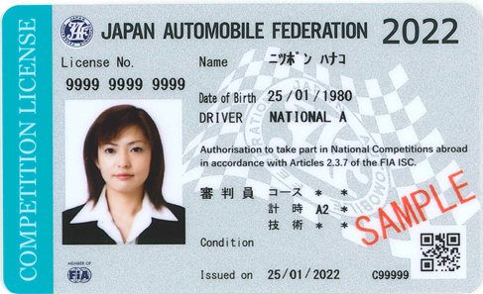
参加クラス | PN2 | 参加クラスを選択する
⓵ドライバー名
学生証有無 | 無 | どちらかを選択する
JAFライセンス番号
生年月日
参加料(JMRC非会員は\1,000増) | 15000 | 参加費を選択する
JAFライセンス種別
競技運転者氏名（本名と異なる場合は（本名）を追記のこと） | 日本 花子（広島 花子） | 名前を記入する
フリガナ | ニッポン ハナコ(ヒロシマ ハナコ) | フリガナを記入する
性別 | 女 | どちらかを選択する
生年月日（西暦年/月/日） | 1980/1/25 | 生年月日を西暦で記入する
年齢 | 45 | 年令を記入する
血液型 | +A | 血液型を選択する
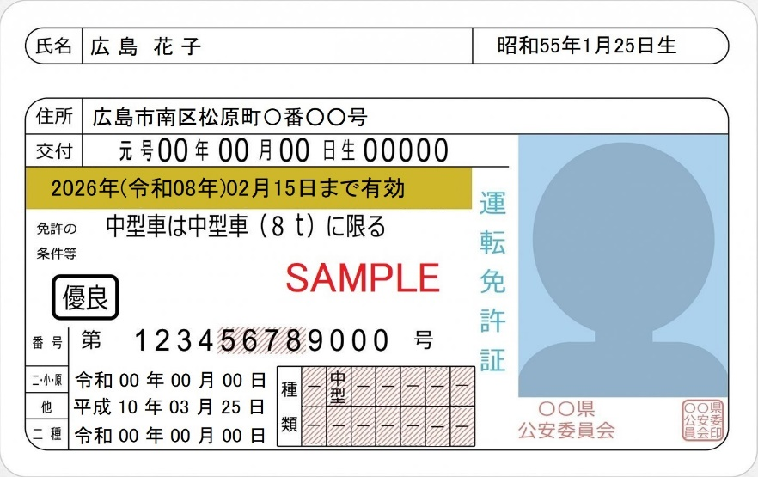
郵便番号（ハイフォンなし数字のみ） | 7320822 | 郵便番号を記入する
⓵’ 本名
住所 | 広島市南区松原町〇番〇〇号 | 住所を記入する
住所
緊急時連絡先（ハイフォンなし数字のみ） | 082123456X | 緊急時(事故発生等の際)連絡先
有効年月日
本人携帯電話番号（ハイフォンなし数字のみ） | 0901234567X | 本人携帯電話番号を記入する
運転免許証種別 | 中型 | 運転免許証種別を選択する
運転免許証番号 | 123456789000 | 運転免許証番号を記入する
運転免許証番号
取得年月（西暦年/月） | 1998/10 | 運転免許証取得年月を記入する
運転免許証種別
有効年月日（西暦年/月/日） | 2027/02/15 | 運転免許証有効年月日を記入する
取得年月
JAFライセンス種別 | NATIONAL A | JAFライセンス種別を選択する
JAFライセンス番号 | 999999999999 | JAFライセンス番号を記入する
所属クラブ | 個人会員 | 所属クラブの名称を記入する
クラブ略称 |  | 所属クラブの略称を記入する
クラブコード |  | 所属クラブのクラブコードを記入する
共済保険種別 | JMRC中国 | 共済保険種別を選択する
番号 | 0000 | JMRC中国共済ID番号を記入する
重複参加 | 無 | どちらかを選択する
氏名1（出走順に記入） |  | 重複参加の第1走者の氏名を記入する
氏名2 |  | 重複参加の第2走者の氏名を記入する
氏名3（地方選手権は2名まで） |  | 重複参加の第3走者の氏名を記入する
氏名4（地方選手権は2名まで） |  | 重複参加の第4走者の氏名を記入する
参加車両名（カローラなど通称名入り15文字以内） | ＸＸＸ○○○○△△△△マツダ２ | 参加車両名を記入する
参加車両名読み仮名 | バツバツまるまるサンカクマツダツー | 参加車両名の読み仮名を記入する
車両名（通称名：カローラなど） | マツダ２ | 車両の通称名を記入する
車両型式（E-排ガス記号含む） | 3BA-DJLFS | 車両型式を記入する
JAF登録・公認番号 | JY161 | JAF登録番号を記入する
登録番号 | 広島500ん0000 | 車検証記載の登録番号を記入する
車台番号 | DJLFS0000000 | 車検証記載の車体番号を記入する
排気量 | 1587 | 排気量を記入する
過給機有無 | 無 | どちらかを選択する
駆動方式 | FF | 駆動方式を選択する
タイヤ1:F（メーカー銘柄） | ブリヂストンRE71RS | タイヤメーカー銘柄を記入する
タイヤ1:R（メーカー銘柄） | ダンロップZ3 | タイヤメーカー銘柄を記入する
サイズ１:F | 205/50-16 | タイヤサイズを記入する
サイズ１:R | 205/50-16 | タイヤサイズを記入する
タイヤ2:F（メーカー銘柄） | ヨコハマネオバAD09 | タイヤメーカー銘柄を記入する
タイヤ2:R（メーカー銘柄） | トーヨープロクセスR881 | タイヤメーカー銘柄を記入する
サイズ2:F | 205/50-16 | タイヤサイズを記入する
サイズ2:R | 205/50-16 | タイヤサイズを記入する
ホイール:F（メーカー銘柄） | RAYS or WORK | ホイールメーカー銘柄を記入する
ホイール:R（メーカー銘柄） | BBS or WEDS | ホイールメーカー銘柄を記入する
ホイールサイズ:F | 7J-16 | ホイールサイズを記入する
ホイールサイズ:R | 7J-16 | ホイールサイズを記入する
ステアリング（メーカー銘柄） | NARDI | ステアリングメーカー銘柄を記入する
直径（φ） | 350 | ステアリングの直径を記入する
シート（メーカー銘柄） | BRIDE | シートメーカー銘柄を記入する
シートベルト（メーカー銘柄） | TAKATA | シートベルトメーカー銘柄を記入する
ロールケージメーカー |  | ロールケージメーカーを記入する
ロールケージ素材 |  | ロールケージ素材を記入する
ロールケージ直径（ｍｍ） |  | ロールケージの直径を記入する
ブレーキ（メーカー銘柄） | Ｗinmax | ブレーキメーカー銘柄を記入する
ヘルメットメーカー | SHOEI | ヘルメットメーカーを記入する
ヘルメット規格 | JIS-2種 | ヘルメット規格を記入する
ヘルメット製造年 | 2023 | ヘルメット製造年を記入する
レーシングスーツ | CLA | レーシングスーツメーカーを記入する
レーシンググローブ | CLA | レーシンググローブメーカーを記入する
レーシングシューズ | PUMA | レーシングシューズメーカーを記入する
今大会の目標や自己アピールなど | 優勝目指して頑張ります。
誓約年月日（西暦年/月/日） | 2026-03-22 | 大会当日の年月日を記入する

記入例
 |  | JAF公認スピード競技(ジムカーナ) |  |  |  |  |  |  |  |  | JMRC中国参加申込書

<記入例>
2026年JAF中国ジムカーナ選手権 |  |  |  |  |  |  |  |  |  |  | 第0戦 |  |  | 2026年JMRC中国ﾁｬﾝﾋﾟｵﾝｼﾘｰｽﾞ |  |  |  |  |  |  |  |  |  |  |  | 第0戦 |  |  |  | 参加クラス |  |  |  |  | ゼッケン
 |  |  |  |  |  |  |  |  |  |  |  |  |  |  |  |  |  |  |  |  |  |  |  |  |  |  |  |  |  | PN2
XXXXジムカーナ2026

私は、FIAの国際モータースポーツ競技規則とそれに準拠した日本自動車連盟（JAF)の国内競技規則及び本大会特別規則に従い、
本参加申込書と参加費 |  |  |  |  |  |  | ￥ | 15,000 |  |  |  |  | を添えて、本競技会に参加申し込みます。

競 技 運 転 者 | フリガナ |  | ニッポン ハナコ(ヒロシマ ハナコ) |  |  |  |  |  |  |  |  |  |  |  |  |  |  |  |  | 性別 |  | 生年月日 |  |  |  |  |  | 年齢 |  |  |  | 血 液 型
 | 氏 名 |  | 日本 花子（広島 花子） |  |  |  |  |  |  |  |  |  |  |  |  |  |  |  |  | 女 |  | 1980 |  |  | 年 |  |  | 45 |  |  | 歳 | +A

 |  |  |  |  |  |  |  |  |  |  |  |  |  |  |  |  |  |  |  |  |  | 1 |  | 月 | 25 |  | 日
 | 住 所 |  | 〒 | 7 | 3 | 2 | 0 | 8 | 2 | 2 |  | 緊急Tel |  |  | 0 | 8 | 2 | 1 | 2 | 3 | 4 | 5 | 6 | X |  | 携帯Tel |  |  | 0 | 9 | 0 | 1 | 2 | 3 | 4 | 5 | 6 | 7 | X
 |  |  | 広島市南区松原町〇番〇〇号

（
競 技 参 加 者 | 運転 免許証 |  | 種別 |  | No． |  |  |  |  |  |  |  |  |  |  |  |  |  |  |  |  |  |  |  |  |  |  |  | JMRC 共済
 |  |  | 中型 |  | 1 |  | 2 |  | 3 |  | 4 |  | 5 |  | 6 |  | 7 |  | 8 |  | 9 |  | 0 |  | 0 |  | 0 |  | 加入済 |  |  |  |  | JMRC中国
 |  |  |  |  |  |  |  |  |  |  |  |  |  |  |  |  |  |  |  |  |  |  |  |  |  |  |  |  | 共済ID |  |  | 0000
 |  |  |  |  | 取得 |  | 1998 |  |  | 年 | 10 |  |  | 月 | 有効 |  | 2027 |  |  | 年 | 2 |  |  | 月 | 15 |  |  | 日
 | JAF競技 ﾗｲｾﾝｽ |  | 種 別 |  |  |  |  |  |  |  |  |  |  |  |  | No．
） |  |  | NATIONAL A |  |  |  |  |  |  |  |  |  |  |  |  | 9 |  | 9 |  | 9 |  | 9 |  | 9 |  | 9 |  | 9 |  | 9 |  | 9 |  | 9 |  | 9 |  | 9

所属クラブ |  |  | 個人会員 |  |  |  |  |  |  | クラブ登録印またはコード |  |  |  |  |  |  |  | 重複 参加 |  | 無 |  | 1 |  |  |  |  |  |  |  |  | 3

クラブ略称 |  |  |  |  |  |  |  |  |  |  |  |  |  |  |  |  |  |  |  |  |  | 2 |  |  |  |  |  |  |  |  | 4

参加車両名 |  |  | 参加車両名読み方 |  |  |  |  |  |  | バツバツまるまるサンカクマツダツー
 |  |  | 参加車両名15字以内 |  |  |  |  |  |  | Ｘ |  | Ｘ |  | Ｘ |  | ○ |  | ○ |  | ○ |  | ○ |  | △ |  | △ |  | △ |  | △ |  | マ |  | ツ |  | ダ |  | ２

車両改造内容・運転装備品申告書

車両名(通称名) |  |  |  |  |  | 車両形式 |  |  |  |  |  | JAF登録・公認NO. |  |  |  |  |  |  | 登録番号 |  |  |  |  |  |  | 運転装備品 |  |  |  | メーカー・銘柄
マツダ２ |  |  |  |  |  | 3BA-DJLFS |  |  |  |  |  | JY161 |  |  |  |  |  |  | 広島500ん0000 |  |  |  |  |  |  | ヘルメット |  |  |  | SHOEI |  |  |  | 規格 |  | JIS-2種
車台番号 |  |  |  |  |  | 過給 | 無 |  | 排気量 |  |  | 1587 |  |  | × | 1.0 |  | ＝ | 1587 |  |  | ｃｃ | 駆動 | FF |  |  |  |  |  |  |  |  |  | 製造年 |  | 2023
DJLFS0000000 |  |  |  |  |  |  |  |  |  |  |  |  |  |  |  |  |  |  |  |  |  |  |  |  |  | レーシング スーツ |  |  |  | CLA
項目 |  |  |  | 変更 |  | メーカー・銘柄 |  |  |  |  |  |  |  | サイズ
タイヤ １ |  |  |  | 有 |  | F： |  | ブリヂストンRE71RS |  |  |  |  |  | F： |  | 205/50-16 |  |  |  |  |  |  |  |  |  | レーシング グローブ |  |  |  | CLA
 |  |  |  |  |  | R： |  | ダンロップZ3 |  |  |  |  |  | R： |  | 205/50-16
タイヤ ２ |  |  |  | 有 |  | F： |  | ヨコハマネオバAD09 |  |  |  |  |  | F： |  | 205/50-16 |  |  |  |  |  |  |  |  |  | レーシング シューズ |  |  |  | PUMA
 |  |  |  |  |  | R： |  | トーヨープロクセスR881 |  |  |  |  |  | R： |  | 205/50-16
ホイール |  |  |  | 有 |  | F： |  | RAYS or WORK |  |  |  |  |  |  |  | F： |  | 7J-16 |  |  |  |  |  |  |  | 今大会の目標、自己アピール等
 |  |  |  |  |  | R： |  | BBS or WEDS |  |  |  |  |  |  |  | R： |  | 7J-16 |  |  |  |  |  |  |  | 優勝目指して頑張ります。
ステアリング |  |  |  | 有 |  | NARDI
 |  |  |  |  |  |  |  |  |  |  |  |  |  |  |  |  | 直径 φ |  |  | 350 |  |  |  | mm
シート |  |  |  | 有 |  | BRIDE |  |  |  |  |  | シートベルト |  |  |  |  | 有 |  | TAKATA

ブレーキ |  |  |  | 有 |  | Ｗinmax

ロールケージ |  |  |  | 無
 |  |  |  |  |  | 材質 |  |  |  |  |  |  |  |  |  |  | 直径 φ |  |  |  |  |  |  | mm

 |  |  |  |  |  |  |  |  |  |  |  |  |  |  |  |  | 誓約書

私は、本大会特別規則をはじめＦＩＡ国際モータースポーツ競技規則およびその付則、国内競技規則およびその細則など本競技に関わるモータースポーツ競技諸規則を承認し遵守いたします。また、競技運転者は参加種目について標準能力を持ち、参加車両についてもコースまたはスピードに対して適性があり、競争が可能であることを申告いたします。私は、モータースポーツが危険性を伴う競技であることを十分認識の上、自己の責任において誠実かつ適切に競技を遂行するとともに、本競技に関連して万一事故が発生し、私や私の関係者が被害を被ることがあっても、一般社団法人日本自動車連盟（ＪＡＦ）をはじめ競技関係者（団体および個人）の方々に対していかなる責任も追及することはいたしません。以上、誓約いたします。 なお本競技会の運転者・参加者の氏名、参加車両の写真・映像、競技結果等の放送・報道・掲載の権限は主催者並びにJMRC中国に有る事を承認いたします。

 |  |  |  |  |  |  |  |  |  |  |  |  |  |  |  |  |  |  |  |  |  |  |  |  | ※自筆署名(電子入力不可) 参加受付時に署名する際は、空欄で申込むこと。

 |  |  |  |  |  |  | 2026 |  |  | 年 | 3 |  | 月 | 22 |  | 日 |  | 競技参加者(競技運転者)署名

※参加申込書記載の個人情報の取扱については、JMRC中国ジムカーナシリーズ運営に利用し、それ以外の目的には一切利用致しません。
受付 |  |  | NO． |  |  |  |  |  |  |  |  |  |  |  | 参加料 |  |  |  |  |  |  |  | ・正式受理 ・不受理 |  |  |  | 備考

